Hoja1
SEMANA 9-SESION 2- ULTIMA CLASE !!

PREGUNTA 1
Cono Norte
12.6 | 12.6 | 12.6 | 12.8 | 12.9 | 12.9 | 13.1 | 13.1 | 13.5 | 13.5 | 13.7 | 13.8 | 13.8 | 14.1 | 14.1 | 14.3 | 15.1
Cono Sur
10.9 | 10.9 | 10.9 | 11.2 | 11.6 | 11.8 | 11.8 | 11.8 | 12.2 | 12.2 | 12.3 | 13.3 | 13.3 | 13.4 | 13.4 | 13.4 | 21.3

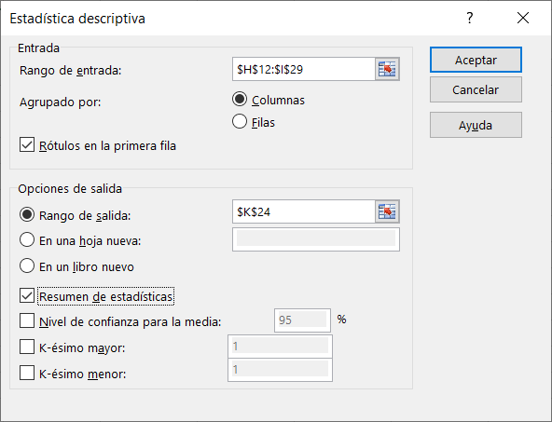
 |  | Cono Norte |  | Cono Sur |  |  | Co no Norte | Cono Sur
 |  | 12.6 |  | 10.9 |  |  | 12.6 | 10.9
 |  | 12.6 |  | 10.9 |  |  | 12.6 | 10.9
 |  | 12.6 |  | 10.9 |  |  | 12.6 | 10.9
 |  | 12.8 |  | 11.2 |  |  | 12.8 | 11.2
 |  | 12.9 |  | 11.6 |  |  | 12.9 | 11.6
 |  | 12.9 |  | 11.8 |  |  | 12.9 | 11.8
 |  | 13.1 |  | 11.8 |  |  | 13.1 | 11.8
 |  | 13.1 |  | 11.8 |  |  | 13.1 | 11.8
 |  | 13.5 |  | 12.2 |  |  | 13.5 | 12.2
 |  | 13.5 |  | 12.2 |  |  | 13.5 | 12.2
 |  | 13.7 |  | 12.3 |  |  | 13.7 | 12.3
 |  | 13.8 |  | 13.3 |  |  | 13.8 | 13.3
 |  | 13.8 |  | 13.3 |  |  | 13.8 | 13.3
 |  | 14.1 |  | 13.4 |  |  | 14.1 | 13.4
 |  | 14.1 |  | 13.4 |  |  | 14.1 | 13.4 |  | Co no Norte |  | Cono Sur
 |  | 14.3 |  | 13.4 |  |  | 14.3 | 13.4
 |  | 15.1 |  | 21.3 |  |  | 15.1 | 21.3 |  | Media | 13.441176471 | Media | 12.688235294
 |  |  |  |  |  |  |  |  |  | Error típico | 0.17193937533 | Error típico | 0.58289858573
 |  |  |  |  |  |  |  |  |  | Mediana | 13.5 | Mediana | 12.2
 |  |  |  |  |  |  |  |  |  | Moda | 12.6 | Moda | 10.9
 |  |  |  |  |  |  |  |  |  | Desviación estándar | 0.70892420569 | Desviación estándar | 2.403352438
 |  |  |  |  |  |  |  |  |  | Varianza de la muestra | 0.50257352941 | Varianza de la muestra | 5.7761029412
 |  |  |  |  |  |  |  |  |  | Curtosis | 0.09271580542 | Curtosis | 11.465616344
 |  |  |  |  |  |  |  |  |  | Coeficiente de asimetría | 0.68281128581 | Coeficiente de asimetría | 3.1435434061
 |  |  |  |  |  |  |  |  |  | Rango | 2.5 | Rango | 10.4
 |  |  |  |  |  |  |  |  |  | Mínimo | 12.6 | Mínimo | 10.9
 |  |  |  |  |  |  |  |  |  | Máximo | 15.1 | Máximo | 21.3
 |  |  |  |  |  |  |  |  |  | Suma | 228.5 | Suma | 215.7
 |  |  |  |  |  |  |  |  |  | Cuenta | 17 | Cuenta | 17

 |  |  |  |  |  |  |  |  |  | CV= | DESVIACION ESTANDAR *100
 |  |  |  |  |  |  |  |  |  |  | PROMEDIO

 |  |  |  |  |  |  |  |  |  | cv | 5.2742719898 |  | 18.94158157

 |  |  |  |  |  |  |  |  |  | item 2

 |  |  |  |  |  |  |  |  |  | 75% |  | 25%

 |  |  |  |  |  |  |  |  |  |  | P75

 |  |  |  |  |  |  |  |  |  | P75= | 13.95 | =PERCENTIL.EXC(H13:H29;0.75)

 |  |  |  |  |  |  |  |  |  | item 3

 |  |  |  |  |  |  |  |  |  | CV
 |  |  |  |  |  |  |  |  |  |  | CV NORTE < CV SUR

 |  |  |  |  |  |  |  |  |  | item 4
 |  |  |  |  |  |  |  |  |  |  | La forma de la distribución = medidas de asimetria

 |  |  |  |  |  |  |  |  |  |  | As norte= | 0.68281128581 | As Sur= | 3.1435434061

 |  |  |  |  |  |  |  |  |  |  | Ambas tienen asimetria positiva por tener signo del coeficiente
 |  |  |  |  |  |  |  |  |  |  | positivo

 |  |  |  |  |  |  |  |  |  |  |  | Alta concentración de datos para valores bajos
 |  |  |  |  |  |  |  |  |  |  |  | y baja concentración de datos para valores altos

 |  |  |  |  |  |  |  |  | 0.0

Hoja2


Eventos:
C: cumple con el control de calidad de producción
C´: no cumple con el control de calidad de producción
 |  |  |  |  | 0.97
 |  |  | P(C/P)

 |  | 0.3
 | P(P) |  | P(C´/P) |  | 0.03 |  | 0.009

 |  |  | P(C/T)
 | P(T) | 0.33 |  |  | 0.96

 |  |  | P(C´/T)
 | P( R ) |  |  |  | 0.04 | 0.0132 | 0.0132
 |  |  | P(C/R)
 |  | 0.37 |  |  | 0.95
 |  |  | P(C´/R)
 |  |  |  |  | 0.05 |  | 0.0185

item a
 | Formalización: | P( T /C´ )= | P(T Ո C´) | 0.0132
 |  |  | P(C´) | 0.0407

 |  | P( T /C´ )= | 0.324

item b

 | P[ ( P U R) / C ] = |  | P[ (PUR) Ո C]
 |  |  | P( C )

 |  |  | P(P Ո C) U P(R Ո C)
 |  |  | P(C )

 | P[ ( P U R) / C ] = |  | 0.3*0.97 + 0.37*0.95
 |  |  | 1- 0.0407

 | P[ ( P U R) / C ] = |  | 0.66975919942
 |  |  | 0.67

